GUI
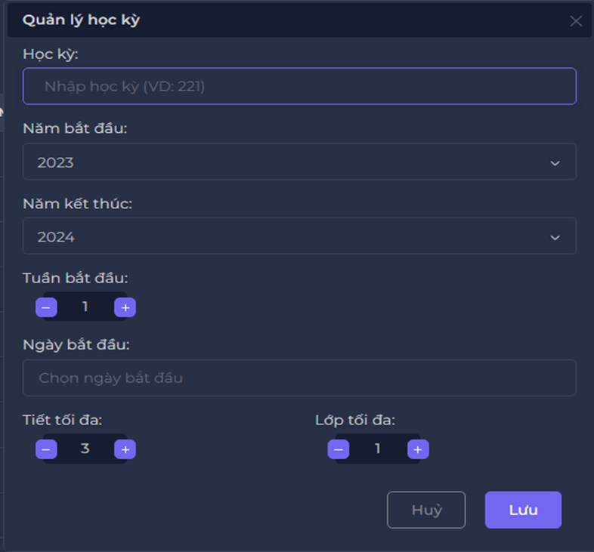
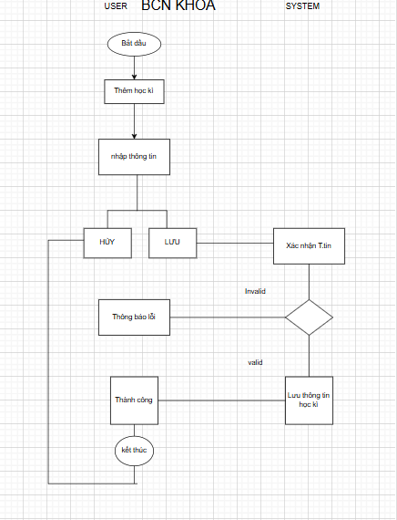

NO. | INPUT FIELD | DESCRIPTION | CONSTRAINTS
1 | Text box "học kỳ" | Dùng để học kỳ | Kiểu dữ liệu: int, không có khoảng trắng Độ dài: tối thiểu 3 và tối đa là 3 Không thể bỏ trống Không được trùng
2 | Combo box "Năm bắt đầu" | Dùng để chọn năm bắt đầu học kỳ | Các tùy chọn là các năm Giá trị mặc định: năm hiện tại
3 | Combo box "Năm kết thúc" | Dùng để chọn năm kết thúc học kỳ | Các tùy chọn là các năm Giá trị mặc định: năm hiện tại + 1 Năm kết thúc phải lớn hơn hoặc bằng năm bắt đầu
4 | updownnumberic "tuần bắt đầu" | Dùng để chọn tuần bắt đầu học kỳ | Giá trị là các số tự nhiên Mặc định là 1 tối đa là 52
5 | Datetimepicker "ngày bắt đầu" | Dùng để chọn ngày bắt đầu học kỳ | kiểu dữ liệu là datetime ngày bắt đầu phải sau ngày thi cuối cùng của học kỳ trước tối thiểu 7 ngày, tối đa là 14 ngày và phải thuộc năm bắt đầu
6 | updownnumberic "tiết tối đa" | Dùng để chọn số tiết tối đa của học kỳ | Giá trị là các số tự nhiên Mặc định là 3 tối đa là 15 Tối thiểu là 3
7 | updownnumberic "lớp tối đa" | Dùng để chọn số lớp tối đa của học kỳ | Giá trị là các số tự nhiên Mặc định là 1 tối đa là 30 Tối thiểu là 1
8 | Button "Hủy" | Khi click vào sẽ quay về trang xem học kỳ | Quay về trang xem học kỳ khi click
9 | Button "Lưu" | Khi click vào sẽ thêm học kỳ vào hệ thống nếu dữ liệu đầu vào đáp ứng đúng diều kiện các control | Thêm học kỳ vào hệ thống sau khi click

